TDSheet
№ | ФОТО |  | Штрихкод | Наименование | Цвет | Продажная единица, шт. | Кол-во в коробке, шт. | Остаток | C&C | Цена, руб. | Скидка не действует | Заказ
1 | Нет Фото |  | 4015275593757 | Лента декоративная, 10ммх10м, кружево(хлопок) | Светло-зеленый | 1 | 7 |  | 11 | 425.00
2 | 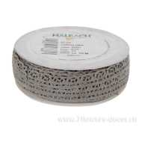 Нет Фото | http://7flowers-decor.ru/upload/1c_catalog/import_files/4015275566386.jpg | 4015275566386 | Лента декоративная, 10ммх10м, хлопок | Серый | 1 | 50 |  | 7 | 315.00
3 | Нет Фото |  | 4015275607034 | Лента декоративная, 10ммх10м, хлопок | Жемчужный | 1 | 50 |  | 10 | 315.00
4 | 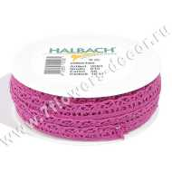 Нет Фото | http://7flowers-decor.ru/upload/1c_catalog/import_files/4015275510280.jpg | 4015275510280 | Лента декоративная, 10ммх10м, хлопок | Малиново-сиреневый | 1 | 40 |  | 14 | 265.00
5 | 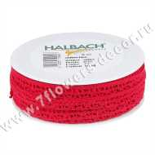 Нет Фото | http://7flowers-decor.ru/upload/1c_catalog/import_files/4015275519696.jpg | 4015275519696 | Лента декоративная, 10ммх10м, хлопок | Красный | 1 | 50 |  | 17 | 265.00
6 | 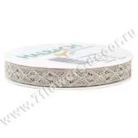 Нет Фото | http://7flowers-decor.ru/upload/1c_catalog/import_files/4015275424020.jpg | 4015275424020 | Лента декоративная, 12ммх10м, крошет металлик | Серебро | 1 | 20 | 3 | 17 | 345.00
7 | 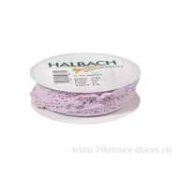 Нет Фото | http://7flowers-decor.ru/upload/1c_catalog/import_files/4015275596611.jpg | 4015275596611 | Лента декоративная, 15ммх5м, кружево (хлопок) | Светло-розовый | 1 | 16 |  | 6 | 465.00 | Акция, распродажа
8 | 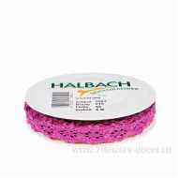 Нет Фото | http://7flowers-decor.ru/upload/1c_catalog/import_files/4015275589422.jpg | 4015275589422 | Лента декоративная, 15ммх5м, хлопок | Малиново-сиреневый | 1 | 16 |  | 15 | 239.00 | Акция, распродажа
9 | 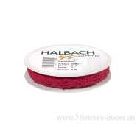 Нет Фото | http://7flowers-decor.ru/upload/1c_catalog/import_files/4015275589446.jpg | 4015275589446 | Лента декоративная, 15ммх5м, хлопок | Красный | 1 | 16 | 1 | 14 | 239.00 | Акция, распродажа
10 | 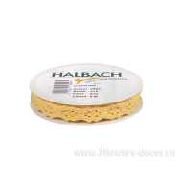 Нет Фото | http://7flowers-decor.ru/upload/1c_catalog/import_files/4015275589484.jpg | 4015275589484 | Лента декоративная, 15ммх5м, хлопок | Желтый | 1 | 16 |  | 7 | 239.00
11 | 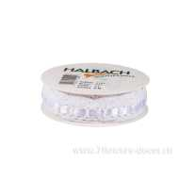 Нет Фото | http://7flowers-decor.ru/upload/1c_catalog/import_files/4015275544506.jpg | 4015275544506 | Лента декоративная, 20ммх5м, кружево (хлопок) | Белый | 1 | 40 | 2 | 11 | 319.00 | Акция, распродажа
12 | 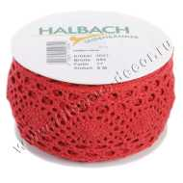 Нет Фото | http://7flowers-decor.ru/upload/1c_catalog/import_files/4015275519740.jpg | 4015275519740 | Лента декоративная, 55ммх5м, кружево (хлопок) | Красный | 1 | 50 |  | 11 | 420.00

